Hoja1
AñoTrimestre | Año | Trimestre | MontoTotalPagadoAProveedor | MontoCubiertoSeguroMedicaid | UnidadesMedicamentosReembolsadas | ProporcionPrecioUnidad | CantidadProveedores | Cuarentena | Según modelo R este hubiera sido el precio de los medicamentos sin el efecto cuarentena
2018-1 | 2018 | 1 | $282,700,754.36 | $275,748,351.68 | 254,172,254.58 | 1.11 | 550 | 0
2018-2 | 2018 | 2 | $295,015,097.33 | $287,274,070.11 | 250,901,299.10 | 1.18 | 556 | 0 | Método Regresión Lineal
2018-3 | 2018 | 3 | $304,125,395.51 | $297,470,366.84 | 250,116,266.41 | 1.22 | 567 | 0
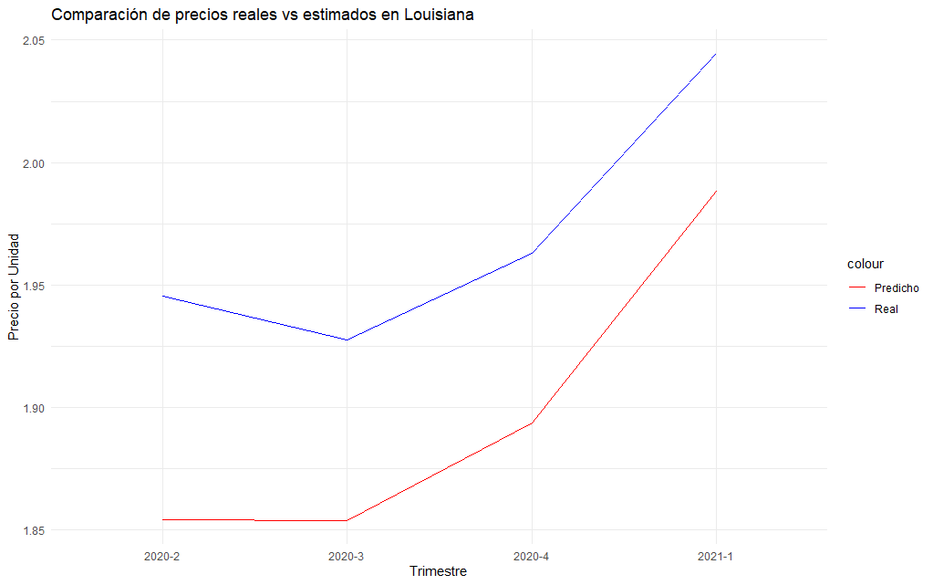
2018-4 | 2018 | 4 | $317,851,057.48 | $310,620,099.66 | 257,888,796.52 | 1.23 | 564 | 0
2019-1 | 2019 | 1 | $323,452,665.09 | $315,796,559.79 | 266,952,665.57 | 1.21 | 576 | 0
2019-2 | 2019 | 2 | $329,637,010.24 | $321,865,625.32 | 238,102,136.76 | 1.38 | 594 | 0
2019-3 | 2019 | 3 | $390,004,045.89 | $382,327,101.16 | 244,949,556.08 | 1.59 | 594 | 0
2019-4 | 2019 | 4 | $414,299,181.19 | $407,439,063.85 | 254,965,370.45 | 1.62 | 589 | 0
2020-1 | 2020 | 1 | $437,968,483.20 | $436,722,534.70 | 257,516,074.14 | 1.70 | 602 | 0
2020-2 | 2020 | 2 | $429,272,414.09 | $427,530,420.35 | 220,628,505.23 | 1.95 | 593 | 1
2020-3 | 2020 | 3 | $458,074,823.22 | $457,000,290.99 | 237,634,704.24 | 1.93 | 598 | 1
2020-4 | 2020 | 4 | $482,561,949.56 | $481,744,263.99 | 245,840,162.99 | 1.96 | 596 | 1
2021-1 | 2021 | 1 | $498,316,010.19 | $497,351,375.65 | 243,712,369.36 | 2.04 | 602 | 1
2021-2 | 2021 | 2 | $514,615,029.54 | $513,400,724.61 | 258,791,157.25 | 1.99 | 605 | 0
2021-3 | 2021 | 3 | $512,881,529.87 | $511,541,532.09 | 252,010,386.07 | 2.04 | 603 | 0
2021-4 | 2021 | 4 | $547,017,166.37 | $545,833,799.13 | 259,720,836.79 | 2.11 | 607 | 0
2022-1 | 2022 | 1 | $577,027,348.90 | $575,920,786.73 | 258,235,857.45 | 2.23 | 608 | 0
2022-2 | 2022 | 2 | $606,964,930.68 | $605,946,785.78 | 261,428,871.00 | 2.32 | 604 | 0
2022-3 | 2022 | 3 | $633,558,070.62 | $632,551,614.54 | 268,430,721.24 | 2.36 | 621 | 0
2022-4 | 2022 | 4 | $647,946,636.10 | $647,146,675.48 | 278,642,943.28 | 2.33 | 629 | 0

Precio vs UnidadesReembolsadas
 |  |  | 1.11
2018-1 | $282,700,754.36 | 254,172,254.58 | 1
2018-2 | $295,015,097.33 | 250,901,299.10
2018-3 | $304,125,395.51 | 250,116,266.41
2018-4 | $317,851,057.48 | 257,888,796.52
2019-1 | $323,452,665.09 | 266,952,665.57
2019-2 | $329,637,010.24 | 238,102,136.76
2019-3 | $390,004,045.89 | 244,949,556.08
2019-4 | $414,299,181.19 | 254,965,370.45
2020-1 | $437,968,483.20 | 257,516,074.14
2020-2 | $429,272,414.09 | 220,628,505.23
2020-3 | $458,074,823.22 | 237,634,704.24
2020-4 | $482,561,949.56 | 245,840,162.99
2021-1 | $498,316,010.19 | 243,712,369.36
2021-2 | $514,615,029.54 | 258,791,157.25
2021-3 | $512,881,529.87 | 252,010,386.07
2021-4 | $547,017,166.37 | 259,720,836.79
2022-1 | $577,027,348.90 | 258,235,857.45
2022-2 | $606,964,930.68 | 261,428,871.00
2022-3 | $633,558,070.62 | 268,430,721.24
2022-4 | $647,946,636.10 | 278,642,943.28
ProporciónPrecioUnidad

 | UnidadesMedicamentosReembolsadas
 | Pueden ser pastillas, volumenes

 |  |  |  |  |  |  |  |  | AñoTrimestre Año Trimestre PrecioPorUnidadReal PrecioPorUnidad_Pred
 |  |  |  |  |  |  |  |  | 1 2020-2 2020 2 1.945680 1.854312
 |  |  |  |  |  |  |  |  | 2 2020-3 2020 3 1.927643 1.853733
 |  |  |  |  |  |  |  |  | 3 2020-4 2020 4 1.962909 1.893824
 |  |  |  |  |  |  |  |  | 4 2021-1 2021 1 2.044689 1.988405

